Sheet1
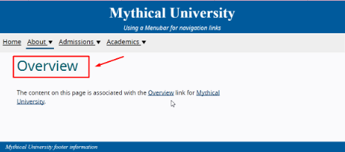
№ | Объект тестирования/Проект | Тип | Приоритет | Серьезность | Статус | Краткое описание | Описание | Окружение | Автор | Назначен на | Вложение | Дата создания
1 | Тестирование панели навигационного меню | Баг | Minor | Medium | В работе | Не берется в фокус заголовок на открытой странице после | Шаги: | Windows 10, Google Chrome 104.0.5112.102 | Тестировщик А | Менеджер Х |  | 30.08.2022/12:16
 |  |  |  |  |  | нажатия на пункт меню с помощью мышки | 1. Открыть страницу https://www.w3.org/WAI/ARIA/apg/example-index/menubar/menubar-navigation.html#undergraduate | Windows 10, Opera 64.0.3417.150
 |  |  |  |  |  |  | 2. Нажать на корневой пункт меню "About" | Windows 10, Mozilla Firefox 104.0
 |  |  |  |  |  |  | 3. Нажать пункт подменю "Overview"

 |  |  |  |  |  |  | Ожидаемый результат:
 |  |  |  |  |  |  | Заголовок "Overview" взят в фокус на открытой странице после нажатия на пункт подменю "Overview" с помощью мышки
 |  |  |  |  |  |  | Фактический результат:
 |  |  |  |  |  |  | Заголовок "Overview" не взят в фокус на открытой странице после нажатия на пункт подменю "Overview" с помощью мышки

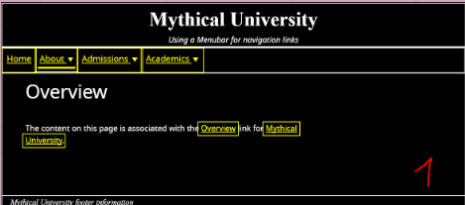
2 | Тестирование панели навигационного меню | Баг | Minor | Medium | В работе | Границы элемента выходят за границы других элементов на | Предусловия: | Windows 10, Google Chrome 104.0.5112.102 | Тестировщик А | Менеджер Х |  | 30.08.2022/13.30
 |  |  |  |  |  | панели навигационного меню | 1. Режим высокой контрастности на устройстве включен | Windows 10, Opera 64.0.3417.150
 |  |  |  |  |  |  | 2. Страница меню навигации открыта https://www.w3.org/WAI/ARIA/apg/example-index/menubar/menubar-navigation.html#undergraduate | Windows 10, Mozilla Firefox 104.0
 |  |  |  |  |  |  | Шаги:
 |  |  |  |  |  |  | 1. Взять в фокус пункт корневого меню "Admissions"
 |  |  |  |  |  |  | 2. Обратить внимание на пункты корневого меню "About" и "Academics"

 |  |  |  |  |  |  | Ожидаемый результат:
 |  |  |  |  |  |  | Границы элемента "Admissions" не выходят за границы других пунктов на панели меню после взятия его в фокус
 |  |  |  |  |  |  | Фактический результат:
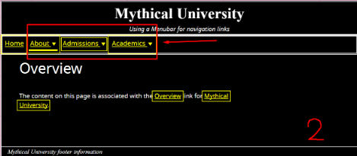
 |  |  |  |  |  |  | Границы элемента "Admissions" выходят за границы других пунктов на панели меню после взятия его в фокус

